開催要項
第１６回 障害のある人の地域生活支援セミナー開催要項

目的 | 障害のある人が地域で生活していくためには、障害福祉サービスだけでなく地域にある社会資源を有効に活用しながら、その人が望む地域生活を支えていくことが必要とされています。 このセミナーは、身近な地域でその人らしく生活していくための「地域づくり」を進めるにあたり、関係機関と地域はどのように連携・協働すればよいかを考えていくことを目的としています。 今回のセミナーは、「障害のある人の芸術文化活動の現状と取り組み」をテーマに考えていきたいと思います。

主催 | 広島県障害者相談支援事業連絡協議会
後援 | 広島県・広島市
(予定) | 広島県知的障害者福祉協会 相談支援部会
 | 社会福祉法人広島県社会福祉協議会・社会福祉法人広島市社会福祉協議会
 | 広島県身体障害者施設協議会・広島県精神障害者支援事業所連絡会
 | 広島県障害児(者)地域療育等支援事業連絡協議会
 | 一般社団法人広島県手をつなぐ育成会・公益社団法人広島県就労振興センター
 | 公益社団法人広島県社会福祉士会（順不同）

日時 | 平成３１年３月１０日（日） １２：４５～１６：４５

会場 | 広島マリーナホップ マーメイドスペース
 | 〒７３３－００３６ 広島市西区観音新町４丁目１４－３５
 | ＴＥＬ： ０８２－５０３－５５００

参加対象 | 障害のある人の地域生活支援に関心のある方
 | ※手話通訳・要約筆記は、開会から閉会まであります。

定員 | １５０ 人
参加費 | １，０００円

内容
１２：１５ | 受付開始
１２：４５ | 開会
１３：００ | オープニング（ ダンス「LOVE ART」 ）
１３：１５ | 講演 『生きること～活動を共にする中から～』
 | 講師 寺尾 文尚 氏 （社会福祉法人ひとは福祉会 理事長）
１４：４５ | アトラクション（ ♪アンサンブルユニット♪「ポップザウルス」 ）
１５：１５ | シンポジウム 『障害のある人の芸術文化活動の現状と取り組み』
 | シンポジスト 川口 隆司 氏（認定ＮＰＯ法人コミュニティリーダー ひゅーるぽん 理事長）
 | 新田 慶順 氏（多機能型事業所 LOVE ART サービス管理責任者）
 | 相川 万里子 氏（あいかわ音楽教室 代表）
 | コメンテーター 寺尾 文尚 氏（社会福祉法人ひとは福祉会 理事長）
 | コーディネーター 森木 聡人（指定障害福祉サービス事業所 Bee-Works 施設長／広島県障害者相談支援事業連絡協議会 会長）
１６：４５ | 閉会挨拶
 | 終了

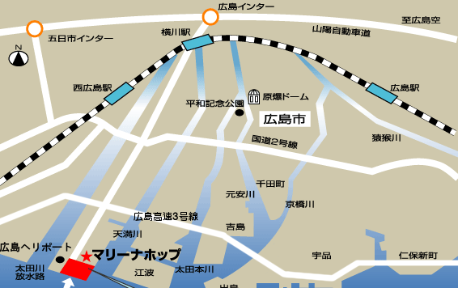
会 場 図

○バス・路面電車でのアクセス
・広島駅から 広電バス３号線乗車（約４０分）
・西広島駅から 広電路面電車に乗車後、紙屋町西で下車（約２０分）
徒歩３分、本通りバス停から広電バス３号線に乗り換え（約３０分)

◯その他 |  | 0

 | ・駐車場に関しては、共用の駐車場がありますが台数が限られておりますので、 出来るだけ公共交通機関をご利用下さい。 ・ご不明な点があれば、問い合わせ先までご連絡ください。

申込締切 | 平成３１年２月２８日（金）※定員になり次第締切

問い合わせ先 | 廿日市市障がい福祉相談センター きらりあ
 | 〒 ７３８－８５１２ 廿日市市新宮一丁目１３番地１号
 | ＴＥＬ：０８２９－２０－０２２４ ＦＡＸ：０８２９－２０－０２２５
 | Ｅ-ｍａｉｌ：takahashi@h-kiraria.net

